关系图
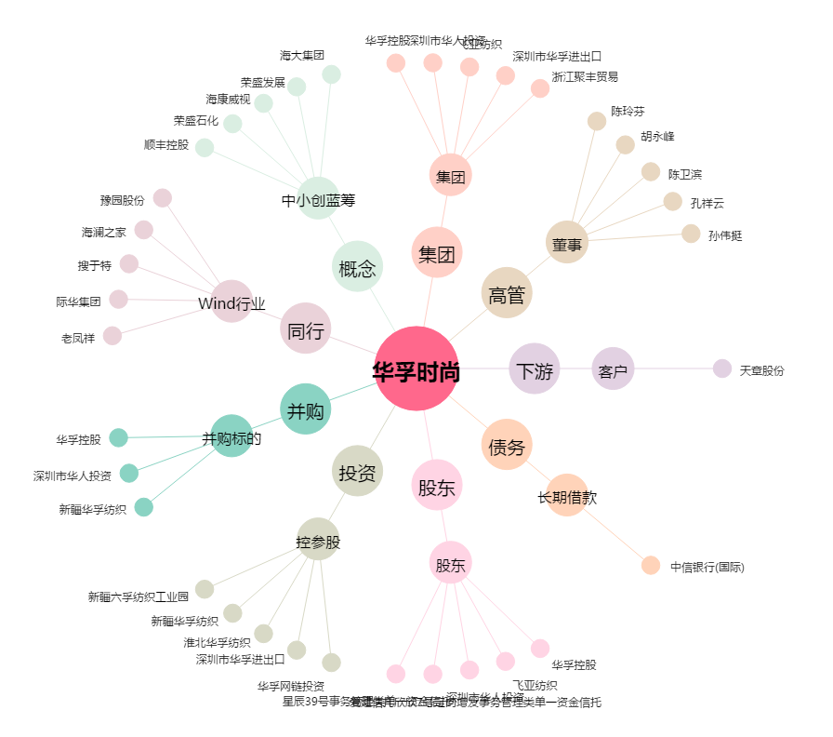
华孚时尚[002042.SZ] - 关系概览图

